Sheet1
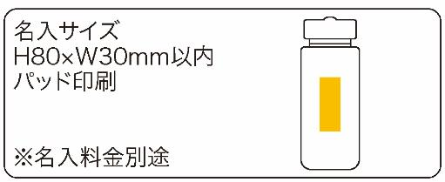
提 案 書

防災ボトル7点セット |  | 参考上代 | ¥950 | 販売価格
 |  | （税別） |  | （税別）
【JAN】 | 4562121887145
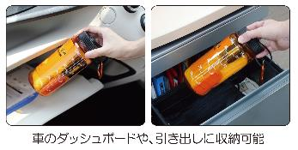 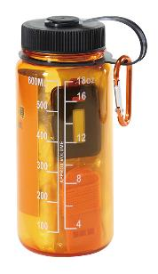 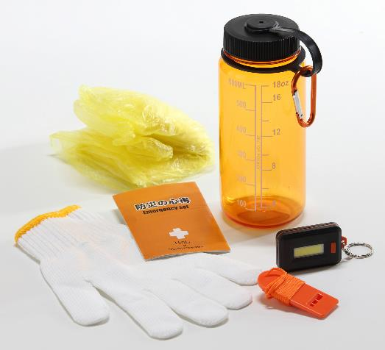 |  |  | 【商品番号】 7324-60 【本体サイズ】 φ76*180mm・152ｇ 【パッケージサイズ】 95*85*195mm・190ｇ 【個装形態】 化粧箱入り 【材質】 AS・ポリプロピレン・ポリエチレン・紙・アルミ・ナイロン・ABS・ポリスチレン 【入数】 50 【セット内容】 ウォーターボトル・カラビナ・防災の心得・レインコート・軍手・COBライト・ホイッスル×各１ 【商品説明】 ウォーターボトルに役立つ防災グッズを詰め込んだコンパクト防災グッズ 【備考】 ※ウォーターボトル容量：600ｍｌ ※単四電池3本（COBライト）別売 【生産国】 中国

